关系图
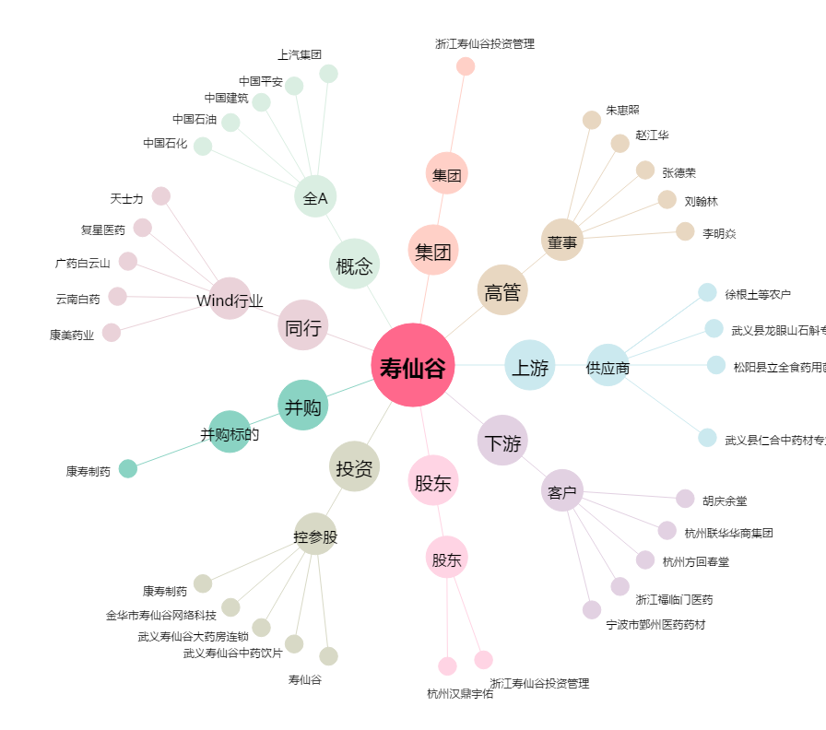
寿仙谷[603896.SH] - 关系概览图

